제안 서식
제 안 서
기본 정보
 | 제 안 자 | 김동규
 | 소속부서 | 시설운영부
 | 직 급 | 기술6급
 | 제 안 명 | 시민회관 별관 승강기 교체를 통한 안전사고 예방
 | 제안구분 | 지정제안
 | 분 야 | 안전사고 예방
 | 실행부서 | 시설관리처 시설운영부
제안 내용
배 경 |  | 1. 장기간 사용으로 승강기 주요 부품의 노후화가 진행되어 부품 고장 및 승강기 운행 중 발생할 수 있는 안전사고 위험이 증가하고 있음. 2. 특히 노후 승강기는 기계·전기 부품의 성능 저하와 고장 가능성이 높아 이용객의 안전을 위협할 수 있으므로, 사고 발생 후 사후 조치보다 선제적인 시설 개선이 필요함. 3. 이에 노후 승강기를 전면 교체하여 승강기 이용자의 안전을 확보하고, 고장 및 안전사고 발생 가능성을 사전에 차단하고자 함.
추진내용 |  | 1. 노후 승강기 전면 교체를 통한 주요 기계·전기·안전부품 개선 2. 최신 안전기준에 적합한 승강기 설치 및 각종 안전장치 적용 3. 승강기 교체 전·후 안전점검 및 시운전을 통한 정상 작동 여부 확인 4. 교체 공사기간 중 이용자 불편 및 안전사고 예방을 위한 사전 안내 실시
기대효과 |  | 1. 노후 부품 교체 및 안전장치 개선을 통한 승강기 안전사고 예방 및 이용자 안전 확보 2. 고장 및 운행중지 위험 감소로 시설 이용자의 불편 최소화 3. 승강기 성능 및 신뢰성 향상을 통한 안정적인 시설 운영 및 유지관리 효율성 제고
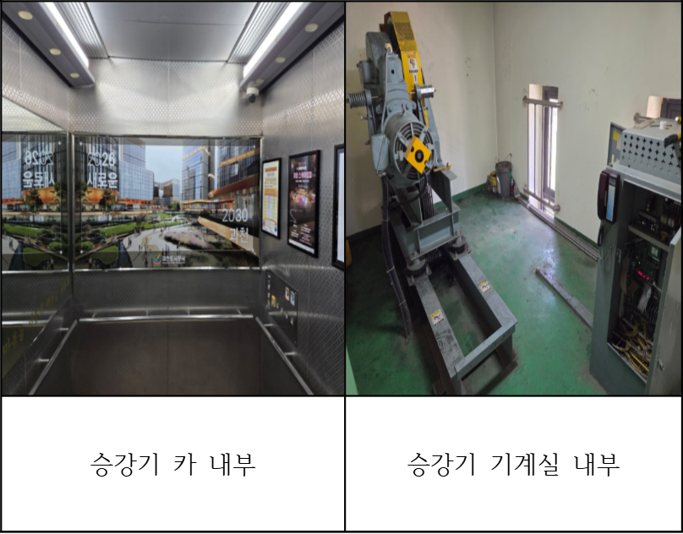
첨부 자료(사진, 현황자료 등)

